Titelblatt
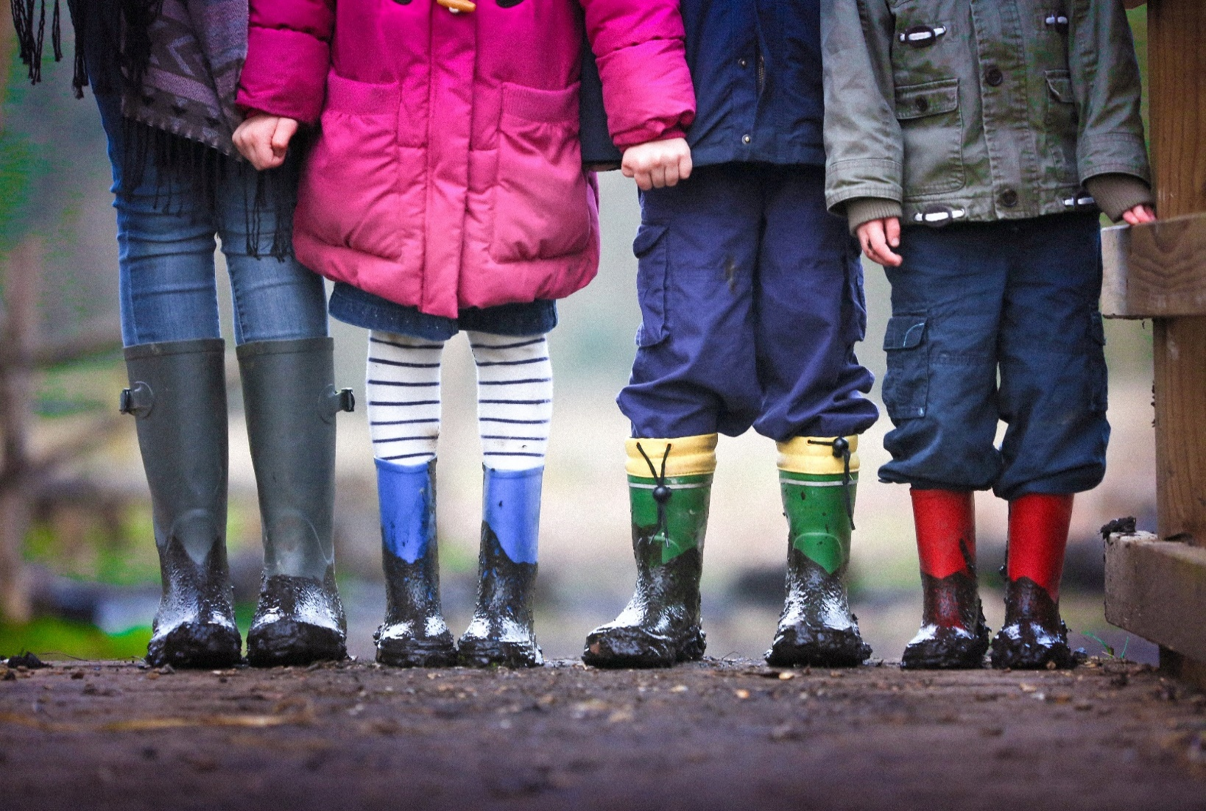

Kindertagesstätten 2006-2024 in den Gliedkirchen der EKD Eine Sonderauswertung der Statistik der Einrichtungen der Kinder- und Jugendhilfe der statistischen Ämter

Erschienen am 20.02.2026

Methodische Anmerkungen
Zurück zum Inhaltsverzeichnis
Methodische Anmerkungen
Die jährliche Sonderauswertung der Kinder- und Jugendhilfestatistik der statistischen Ämter wird vom Landesamt für Statistik Niedersachsen im Auftrag der Evangelischen Kirche in Deutschland erstellt. Enthalten sind ausschließlich die Daten der Trägergruppe "diakonisches Werk und sonstige der EKD angeschlossene Träger". Mit Hilfe eines Filters wurde die Art des Trägers auf "Körperschaft des öffentlichen Rechts" (etwa 70% von Diakonie/EKD) und "Stiftung öffentliches Recht" beschränkt. Die Daten wurden den 20 Gliedkirchen mit Hilfe des Verzeichnis über die Zuordnung der politischen Gemeinden zu den evangelischen Landeskirchen zugeordnet. Aus Datenschutzgründen (§50 DSG-EKD) dürfen Zahlen, aus denen Rückschlüsse auf einzelne Personen gezogen werden könnten, nicht veröffentlicht werden. Um dies zu verhindern, werden die Daten der Landeskirchen Anhalt und Mitteldeutschland nur in Summe ausgewiesen und bei Bedarf Tabellenfächer gesperrt (=x).

Allgemeine Bemerkungen zu allen Tabellen

Wenn in den einzelnen Tabellenfeldern keine Zahlen eingetragen sind, so bedeutet:

- = nichts vorhanden,
0 = mehr als nichts, aber weniger als die Hälfte der kleinsten Einheit, die in der Tabelle zur Darstellung gebracht werden kann,
. = Zahlenwert unbekannt,
x = Tabellenfach gesperrt, weil Aussage nicht sinnvoll bzw. Fragestellung trifft nicht zu oder weil Angaben aufgrund § 50 DSG-EKD nicht veröffentlicht werden.

Außerdem bedeutet die Kennzeichnung einer Zahl mit
r = berichtigte Zahl.

Abweichungen in den Summen bei absoluten Zahlen und Prozentziffern (das Additionsergebnis ergibt nicht genau die Summe bzw. nicht genau 100 %) entstehen durch das Auf- und Abrunden der einzelnen Zahlen bzw. Prozentziffern.

Quelle: Sonderauswertung, LSN.

© Evangelische Kirche in Deutschland (EKD) – Referat Betriebswirtschaft, IT und Statistik

Telefon: 0511 / 27 96 - 359, statistik@ekd.de
www.ekd.de/statistik

2006
Zurück zum Inhaltsverzeichnis
Kinder und tätige Personen in Tageseinrichtungen der Gliedkirchen der EKD zum 15.03.2006

Art der Tageseinrichtung | Insgesamt | Anhalt und Mittel-deutschland | Baden | Bayern | Berlin-Brandenburg schlesische Oberlausitz | Braun- schweig | Bremen | Hannover | Hessen und Nassau | Kurhessen-Waldeck | Lippe | Nordkirche | Oldenburg | Pfalz | Reformierte Kirche | Rheinland | Sachsen | Schaumburg-Lippe | Westfalen | Württemberg
Tageseinrichtungen
Tageseinrichtungen mit Kindern im Alter von … bis unter … Jahren
0 - 3 | 23 | - | 4 | 7 | - | - | 1 | 1 | 1 | 1 | - | - | - | 1 | - | 5 | - | - | - | 2
2 - 8 (ohne Schulkinder) | 4,643 | 50 | 468 | 374 | 149 | 55 | 43 | 431 | 381 | 143 | 21 | 385 | 42 | 135 | 16 | 497 | 23 | 8 | 606 | 816
5 - 14 (nur Schulkinder) | 124 | 14 | 12 | 33 | 3 | 1 | 1 | 3 | 5 | 4 | - | 12 | - | 4 | - | 20 | 3 | - | 3 | 6
mit Kindern aller Altersgruppen | 1,906 | 94 | 115 | 358 | 140 | 22 | 23 | 146 | 123 | 47 | 22 | 182 | 12 | 71 | 2 | 207 | 52 | 4 | 188 | 98
davon
mit alterseinheitlichen Gruppen | 372 | 35 | 15 | 12 | 38 | 5 | 12 | 51 | 34 | 10 | 2 | 53 | 1 | 7 | - | 43 | 27 | 1 | 20 | 6
mit altersgemischten Gruppen | 389 | 14 | 20 | 133 | 50 | 1 | 2 | 11 | 22 | 3 | 2 | 23 | - | 11 | 1 | 35 | 2 | - | 25 | 34
mit alterseinheitlichen und altersgemischten Gruppen | 1,145 | 45 | 80 | 213 | 52 | 16 | 9 | 84 | 67 | 34 | 18 | 106 | 11 | 53 | 1 | 129 | 23 | 3 | 143 | 58
Insgesamt | 6,696 | 158 | 599 | 772 | 292 | 78 | 68 | 581 | 510 | 195 | 43 | 579 | 54 | 211 | 18 | 729 | 78 | 12 | 797 | 922
und zwar:
Tageseinrichtungen mit integrativer Betreuung | 2,151 | 38 | 148 | 133 | 115 | 10 | 47 | 165 | 239 | 109 | 25 | 243 | 19 | 37 | 7 | 110 | 36 | 1 | 393 | 276
Tageseinrichtungen für Kinder mit Behinderungen | 7 | - | - | 1 | - | - | - | 2 | - | - | - | 1 | - | - | - | 3 | - | - | - | -
Tageseinrichtungen für Kinder von Betriebsangehörigen | 9 | 1 | - | 1 | - | - | - | - | 2 | - | - | - | - | 1 | - | 2 | - | - | 1 | 1

Tätige Personen insgesamt
Tageseinrichtungen mit Kindern im Alter von … bis unter … Jahren
2 - 8 (ohne Schulkinder) in Personen | 35,298 | 403 | 3,299 | 2,864 | 895 | 538 | 382 | 3,705 | 4,054 | 1,217 | 187 | 2,619 | 352 | 1,418 | 123 | 3,488 | 199 | 69 | 4,967 | 4,519
mit Kindern aller Altersgruppen in Personen | 20,211 | 912 | 1,119 | 2,874 | 1,472 | 278 | 376 | 1,937 | 1,682 | 575 | 282 | 2,077 | 191 | 894 | 13 | 2,247 | 513 | 49 | 1,997 | 723
darunter
mit alterseinheitlichen Gruppen | 4,794 | 403 | 178 | 114 | 369 | 75 | 238 | 740 | 581 | 140 | 36 | 671 | 13 | 107 | - | 535 | 296 | 19 | 220 | 59
Insgesamt in Personen (inkl. ohne Angabe des Geschlechtes) | 56,276 | 1,398 | 4,490 | 5,936 | 2,379 | 820 | 774 | 5,659 | 5,771 | 1,835 | 469 | 4,748 | 543 | 2,338 | 136 | 5,835 | 729 | 118 | 6,990 | 5,308
darunter weiblich | 53,415 | 1,304 | 4,236 | 5,584 | 2,226 | 786 | 679 | 5,394 | 5,487 | 1,759 | 449 | 4,473 | 518 | 2,259 | 129 | 5,560 | 660 | 116 | 6,672 | 5,124
und zwar:
Tageseinrichtungen mit integrativer Betreuung in Personen | 22,000 | 418 | 1,370 | 1,206 | 1,324 | 132 | 662 | 2,086 | 3,108 | 1,200 | 288 | 2,302 | 265 | 473 | 69 | 1,073 | 378 | 10 | 3,840 | 1,796
Tageseinrichtungen für Kinder von Betriebsangehörigen | 81 | 11 | - | x | - | - | - | - | 19 | - | - | - | - | 19 | - | 22 | - | - | 6 | x

Pädagogisches Personal (ohne freigestellte Einrichtungsleitung, Verwaltung, Hauswirtschaft und Technik)
Tageseinrichtungen mit Kindern im Alter von … bis unter … Jahren
2 - 8 (ohne Schulkinder) in Personen | 28,415 | 310 | 2,714 | 2,250 | 642 | 407 | 284 | 2,843 | 3,016 | 927 | 167 | 2,144 | 274 | 1,096 | 96 | 2,946 | 134 | 61 | 4,281 | 3,823
2 - 8 (ohne Schulkinder) in rechnerischer Zahl der Vollzeitstellen | 22,305.00 | 262.00 | 2,202.00 | 1,922.00 | 500.00 | 280.00 | 206.00 | 2,111.00 | 2,290.00 | 643.00 | 130.00 | 1,374.00 | 194.00 | 865.00 | 73.00 | 2,476.00 | 105.00 | 50.00 | 3,557.00 | 3,065.00
mit Kindern aller Altersgruppen in Personen | 15,765 | 746 | 927 | 2,318 | 1,104 | 213 | 280 | 1,440 | 1,228 | 428 | 222 | 1,647 | 140 | 673 | 10 | 1,751 | 365 | 40 | 1,642 | 591
darunter
mit alterseinheitlichen Gruppen | 3,664 | 326 | 151 | 98 | 287 | 56 | 178 | 536 | 425 | 105 | 24 | 531 | 10 | 80 | - | 404 | 207 | 14 | 186 | 46
mit Kindern aller Altersgruppen in rechnerischer Zahl der Vollzeitstellen | 12,829.00 | 631.00 | 754.00 | 1,924.00 | 901.00 | 154.00 | 215.00 | 1,167.00 | 971.00 | 319.00 | 177.00 | 1,202.00 | 107.00 | 542.00 | 8.00 | 1,524.00 | 300.00 | 32.00 | 1,410.00 | 491.00
Insgesamt in rechnerischer Zahl der Vollzeitstellen | 35,582.00 | 952.00 | 3,000.00 | 3,972.00 | 1,407.00 | 435.00 | 429.00 | 3,288.00 | 3,283.00 | 988.00 | 307.00 | 2,600.00 | 301.00 | 1,421.00 | 81.00 | 4,050.00 | 416.00 | 82.00 | 4,982.00 | 3,588.00
Insgesamt in Personen | 44,782 | 1,133 | 3,703 | 4,714 | 1,754 | 623 | 574 | 4,296 | 4,270 | 1,385 | 389 | 3,838 | 414 | 1,787 | 106 | 4,781 | 513 | 101 | 5,941 | 4,460
und zwar:
Tageseinrichtungen mit integrativer Betreuung | 17,563 | 338 | 1,132 | 972 | 974 | 102 | 495 | 1,607 | 2,297 | 911 | 240 | 1,874 | 198 | 360 | 60 | 898 | 262 | 10 | 3,286 | 1,547
Tageseinrichtungen mit integrativer Betreuung in rechnerischer Zahl der Vollzeitstellen | 13,718.00 | 289.00 | 900.00 | 807.00 | 798.00 | 71.00 | 381.00 | 1,250.00 | 1,731.00 | 651.00 | 185.00 | 1,287.00 | 146.00 | 292.00 | 46.00 | 754.00 | 213.00 | 9.00 | 2,717.00 | 1,191.00
Insgesamt Altersdurchschnitt | 40.7 | 43.8 | 39.1 | 37.5 | 45.1 | 44.2 | 38.9 | 43.0 | 41.3 | 40.2 | 40.8 | 43.3 | 43.4 | 39.8 | 39.4 | 41.2 | 44.0 | 42.2 | 40.0 | 38.0
Insgesamt nach Altersgruppen (entsprechend der Fachserie)
davon
Altersgruppe 1 (bis unter 25 Jahre) | 5,849 | 72 | 531 | 814 | 75 | 41 | 151 | 320 | 597 | 191 | 70 | 291 | 28 | 298 | 16 | 656 | 43 | 9 | 888 | 758
Altersgruppe 2 (bis unter 30 Jahre) | 5,520 | 46 | 498 | 687 | 106 | 44 | 66 | 493 | 578 | 166 | 47 | 428 | 46 | 204 | 14 | 634 | 47 | 15 | 788 | 613
Altersgruppe 3 (bis unter 35 Jahre) | 4,909 | 133 | 402 | 535 | 203 | 68 | 56 | 479 | 418 | 132 | 55 | 442 | 54 | 186 | 12 | 538 | 93 | 11 | 661 | 431
Altersgruppe 4 (bis unter 40 Jahre) | 5,866 | 224 | 488 | 558 | 290 | 76 | 55 | 629 | 493 | 186 | 33 | 584 | 59 | 218 | 21 | 569 | 89 | 11 | 753 | 530
Altersgruppe 5 (bis unter 45 Jahre) | 7,075 | 188 | 550 | 617 | 317 | 130 | 89 | 767 | 681 | 260 | 57 | 646 | 75 | 257 | 17 | 730 | 88 | 15 | 904 | 687
Altersgruppe 6 (bis unter 50 Jahre) | 7,480 | 174 | 601 | 806 | 275 | 136 | 75 | 772 | 738 | 239 | 73 | 658 | 81 | 276 | 18 | 805 | 69 | 22 | 948 | 714
Altersgruppe 7 (bis unter 55 Jahre) | 5,322 | 161 | 452 | 507 | 260 | 85 | 44 | 551 | 502 | 146 | 40 | 492 | 44 | 258 | x | 549 | 43 | x | 698 | 471
Altersgruppe 8+9 (55 Jahre und älter) | 2,761 | 135 | 181 | 190 | 228 | 43 | 38 | 285 | 263 | 65 | 14 | 297 | 27 | 90 | x | 300 | 41 | x | 301 | 256
...

2008
Zurück zum Inhaltsverzeichnis
Kinder und tätige Personen in Tageseinrichtungen der Gliedkirchen der EKD zum 15.03.2008

Art der Tageseinrichtung | Insgesamt | Anhalt und Mittel-deutschland | Baden | Bayern | Berlin-Brandenburg schlesische Oberlausitz | Braun- schweig | Bremen | Hannover | Hessen und Nassau | Kurhessen-Waldeck | Lippe | Nordkirche | Oldenburg
Tageseinrichtungen
Tageseinrichtungen mit Kindern im Alter von … bis unter … Jahren
0 - 3 | 46 | - | 2 | 24 | - | - | 3 | - | 3 | 2 | 1 | - | -
2 - 8 (ohne Schulkinder) | 4,396 | 35 | 427 | 347 | 131 | 50 | 36 | 416 | 345 | 137 | 28 | 330 | 29
5 - 14 (nur Schulkinder) | 119 | 5 | 10 | 40 | 7 | 1 | 2 | 4 | 6 | 3 | - | 15 | -
mit Kindern aller Altersgruppen | 2,188 | 100 | 153 | 394 | 163 | 25 | 27 | 199 | 152 | 55 | 13 | 232 | 22
davon
mit alterseinheitlichen Gruppen | 474 | 33 | 33 | 59 | 30 | 7 | 11 | 67 | 43 | 12 | - | 69 | 3
mit altersgemischten Gruppen | 520 | 26 | 33 | 150 | 114 | - | 3 | 10 | 28 | 4 | 1 | 17 | 1
...

2011
Zurück zum Inhaltsverzeichnis
Kinder und tätige Personen in Tageseinrichtungen der Gliedkirchen der EKD zum 01.03.2011

Art der Tageseinrichtung | Insgesamt | Anhalt und Mittel-deutschland | Baden | Bayern | Berlin-Brandenburg schlesische Oberlausitz | Braun- schweig | Bremen | Hannover | Hessen und Nassau | Kurhessen-Waldeck | Lippe | Nordkirche | Oldenburg
Tageseinrichtungen
Tageseinrichtungen mit Kindern im Alter von … bis unter … Jahren
0 - 3 | 81 | - | 8 | 38 | - | - | 3 | 2 | 5 | 4 | - | 2 | -
2 - 8 (ohne Schulkinder) | 3,803 | 25 | 327 | 335 | 99 | 41 | 29 | 299 | 307 | 131 | 14 | 261 | 24
5 - 14 (nur Schulkinder) | 132 | 7 | 9 | 51 | 6 | 3 | 2 | 8 | 4 | 3 | - | 18 | -
mit Kindern aller Altersgruppen | 2,689 | 89 | 219 | 454 | 181 | 37 | 41 | 295 | 214 | 67 | 18 | 348 | 24
davon
mit alterseinheitlichen Gruppen | 849 | 43 | 105 | 112 | 32 | 18 | 9 | 103 | 85 | 24 | 2 | 115 | 11
mit altersgemischten Gruppen | 533 | 14 | 34 | 156 | 126 | 2 | 7 | 33 | 30 | 9 | - | 24 | -
...

2014
Zurück zum Inhaltsverzeichnis
Kinder und tätige Personen in Tageseinrichtungen der Gliedkirchen der EKD zum 01.03.2014

Art der Tageseinrichtung | Insgesamt | Anhalt und Mittel-deutschland | Baden | Bayern | Berlin-Brandenburg schlesische Oberlausitz | Braun- schweig | Bremen | Hannover | Hessen und Nassau | Kurhessen-Waldeck | Lippe | Nordkirche | Oldenburg
Tageseinrichtungen
Tageseinrichtungen mit Kindern im Alter von … bis unter … Jahren
0 - 3 | 109 | - | 11 | 47 | - | - | 1 | 3 | 11 | 2 | - | 6 | -
2 - 8 (ohne Schulkinder) | 2,933 | 22 | 256 | 278 | 75 | 29 | 25 | 182 | 255 | 90 | 9 | 154 | 22
5 - 14 (nur Schulkinder) | 156 | 10 | 11 | 64 | 4 | 5 | 1 | 11 | 5 | 3 | - | 13 | 1
mit Kindern aller Altersgruppen | 3,473 | 89 | 299 | 533 | 202 | 50 | 45 | 394 | 251 | 117 | 16 | 455 | 29
davon
mit alterseinheitlichen Gruppen | 1,130 | 51 | 150 | 116 | 63 | 18 | 13 | 113 | 91 | 42 | 3 | 178 | 7
mit altersgemischten Gruppen | 576 | 7 | 49 | 172 | 90 | 3 | 5 | 39 | 39 | 9 | 1 | 32 | 3
...

2017
Zurück zum Inhaltsverzeichnis
Kinder und tätige Personen in Tageseinrichtungen der Gliedkirchen der EKD zum 01.03.2017

Art der Tageseinrichtung | Insgesamt | Anhalt und Mittel-deutschland | Baden | Bayern | Berlin-Brandenburg schlesische Oberlausitz | Braun- schweig | Bremen | Hannover | Hessen und Nassau | Kurhessen-Waldeck | Lippe | Nordkirche | Oldenburg
Tageseinrichtungen
Tageseinrichtungen mit Kindern im Alter von … bis unter … Jahren
0 - 3 | 113 | - | 9 | 49 | - | 1 | - | 8 | 10 | 2 | - | 5 | -
2 - 8 (ohne Schulkinder) | 2,613 | 18 | 248 | 258 | 63 | 41 | 21 | 192 | 204 | 81 | 7 | 133 | 28
5 - 14 (nur Schulkinder) | 160 | 9 | 12 | 66 | 2 | 13 | 1 | 12 | 8 | 4 | - | 13 | 2
mit Kindern aller Altersgruppen | 3,814 | 90 | 303 | 549 | 206 | 63 | 47 | 488 | 295 | 124 | 21 | 480 | 67
davon
mit alterseinheitlichen Gruppen | 1,329 | 54 | 181 | 136 | 66 | 27 | 10 | 117 | 130 | 55 | 1 | 201 | 12
mit altersgemischten Gruppen | 611 | 6 | 46 | 159 | 92 | 1 | 5 | 42 | 49 | 14 | 1 | 37 | 7
...

2018
Zurück zum Inhaltsverzeichnis
Kinder und tätige Personen in Tageseinrichtungen der Gliedkirchen der EKD zum 01.03.2018

Art der Tageseinrichtung | Insgesamt | Anhalt und Mittel-deutschland | Baden | Bayern | Berlin-Brandenburg schlesische Oberlausitz | Braun- schweig | Bremen | Hannover | Hessen und Nassau | Kurhessen-Waldeck | Lippe | Nordkirche | Oldenburg
Tageseinrichtungen
Tageseinrichtungen mit Kindern im Alter von … bis unter … Jahren
0 - 3 | 117 | - | 10 | 50 | 1 | 1 | 1 | 4 | 9 | 3 | - | 7 | 1
2 - 8 (ohne Schulkinder) | 2,631 | 17 | 240 | 277 | 64 | 42 | 17 | 173 | 219 | 77 | 7 | 135 | 29
5 - 14 (nur Schulkinder) | 169 | 12 | 13 | 68 | 2 | 17 | 1 | 12 | 7 | 3 | - | 15 | 1
mit Kindern aller Altersgruppen | 3,824 | 94 | 312 | 528 | 220 | 59 | 48 | 502 | 292 | 126 | 21 | 475 | 57
davon
mit alterseinheitlichen Gruppen | 1,415 | 63 | 179 | 132 | 71 | 31 | 14 | 123 | 143 | 60 | 6 | 201 | 12
mit altersgemischten Gruppen | 598 | 7 | 32 | 179 | 86 | 1 | 4 | 52 | 30 | 8 | 2 | 36 | 4
...

2019
Zurück zum Inhaltsverzeichnis
Kinder und tätige Personen in Tageseinrichtungen der Gliedkirchen der EKD zum 01.03.2019

Art der Tageseinrichtung | Insgesamt | Anhalt und Mittel-deutschland | Baden | Bayern | Berlin-Brandenburg schlesische Oberlausitz | Braun- schweig | Bremen | Hannover | Hessen und Nassau | Kurhessen-Waldeck | Lippe | Nordkirche | Oldenburg
Tageseinrichtungen
Tageseinrichtungen mit Kindern im Alter von … bis unter … Jahren
0 - 3 | 118 | - | 12 | 48 | 1 | - | 3 | 7 | 7 | 4 | - | 4 | -
2 - 8 (ohne Schulkinder) | 2,622 | 18 | 252 | 270 | 57 | 45 | 19 | 176 | 222 | 72 | 4 | 114 | 22
5 - 14 (nur Schulkinder) | 174 | 12 | 13 | 68 | 2 | 20 | 1 | 17 | 4 | 3 | - | 17 | 1
mit Kindern aller Altersgruppen | 3,846 | 93 | 296 | 535 | 231 | 63 | 44 | 493 | 299 | 129 | 22 | 488 | 37
davon
mit alterseinheitlichen Gruppen | 1,408 | 51 | 175 | 133 | 87 | 27 | 13 | 112 | 145 | 60 | 2 | 199 | 7
mit altersgemischten Gruppen | 640 | 5 | 38 | 182 | 99 | - | 2 | 43 | 38 | 12 | 2 | 43 | 3
...

2020
Zurück zum Inhaltsverzeichnis
Kinder und tätige Personen in Tageseinrichtungen der Gliedkirchen der EKD zum 01.03.2020

Art der Tageseinrichtung | Insgesamt | Anhalt und Mittel-deutschland | Baden | Bayern | Berlin-Brandenburg schlesische Oberlausitz | Braun- schweig | Bremen | Hannover | Hessen und Nassau | Kurhessen-Waldeck | Lippe | Nordkirche | Oldenburg
Tageseinrichtungen
Tageseinrichtungen mit Kindern im Alter von … bis unter … Jahren
0 - 3 | 118 | - | 14 | 39 | 1 | 1 | 2 | 6 | 4 | 3 | 1 | 6 | -
2 - 8 (ohne Schulkinder) | 2,587 | 15 | 234 | 275 | 57 | 40 | 17 | 153 | 214 | 79 | 9 | 110 | 20
5 - 14 (nur Schulkinder) | 158 | 11 | 11 | 62 | 2 | 18 | 1 | 16 | 3 | 3 | - | 15 | 1
mit Kindern aller Altersgruppen | 3,910 | 96 | 313 | 555 | 232 | 61 | 48 | 512 | 311 | 125 | 18 | 490 | 38
davon
mit alterseinheitlichen Gruppen | 1,420 | 59 | 199 | 149 | 66 | 28 | 10 | 109 | 151 | 54 | 6 | 189 | 12
mit altersgemischten Gruppen | 651 | 5 | 41 | 180 | 104 | 1 | 4 | 51 | 44 | 8 | 1 | 39 | 2
...

2021
Zurück zum Inhaltsverzeichnis
Kinder und tätige Personen in Tageseinrichtungen der Gliedkirchen der EKD zum 01.03.2021

Art der Tageseinrichtung | Insgesamt | Anhalt und Mittel-deutschland | Baden | Bayern | Berlin-Brandenburg schlesische Oberlausitz | Braun- schweig | Bremen | Hannover | Hessen und Nassau | Kurhessen-Waldeck | Lippe | Nordkirche | Oldenburg
Tageseinrichtungen
Tageseinrichtungen mit Kindern im Alter von … bis unter … Jahren
0 - 3 | 106 | - | 11 | 38 | - | 1 | 1 | 7 | 6 | 2 | - | 4 | -
2 - 8 (ohne Schulkinder) | 2,479 | 17 | 220 | 277 | 59 | 42 | 19 | 157 | 223 | 75 | 6 | 107 | 18
5 - 14 (nur Schulkinder) | 161 | 10 | 11 | 64 | 2 | 15 | 1 | 16 | 6 | 3 | - | 16 | 1
mit Kindern aller Altersgruppen | 4,000 | 95 | 327 | 564 | 231 | 62 | 47 | 523 | 305 | 130 | 20 | 486 | 37
davon
mit alterseinheitlichen Gruppen | 1,376 | 57 | 194 | 146 | 70 | 26 | 12 | 99 | 155 | 64 | 1 | 181 | 11
mit altersgemischten Gruppen | 666 | 5 | 37 | 170 | 107 | 2 | 2 | 51 | 44 | 7 | 2 | 40 | 2
...

2022
Zurück zum Inhaltsverzeichnis
Kinder und tätige Personen in Tageseinrichtungen der Gliedkirchen der EKD zum 01.03.2022

Art der Tageseinrichtung | Insgesamt | Anhalt und Mittel-deutschland | Baden | Bayern | Berlin-Brandenburg schlesische Oberlausitz | Braun- schweig | Bremen | Hannover | Hessen und Nassau | Kurhessen-Waldeck | Lippe | Nordkirche | Oldenburg
Tageseinrichtungen
Tageseinrichtungen mit Kindern im Alter von … bis unter … Jahren
0 - 3 | 116 | - | 15 | 39 | 1 | 1 | 3 | 8 | 4 | 3 | - | 6 | -
2 - 8 (ohne Schulkinder) | 2,489 | 19 | 223 | 271 | 52 | 41 | 17 | 169 | 236 | 79 | 7 | 98 | 21
5 - 14 (nur Schulkinder) | 169 | 12 | 12 | 60 | 3 | 19 | 1 | 15 | 5 | 3 | - | 17 | -
mit Kindern aller Altersgruppen | 4,012 | 91 | 322 | 570 | 231 | 62 | 46 | 521 | 314 | 125 | 19 | 493 | 35
davon
mit alterseinheitlichen Gruppen | 1,394 | 52 | 190 | 130 | 73 | 24 | 11 | 112 | 167 | 52 | 3 | 172 | 8
mit altersgemischten Gruppen | 647 | 4 | 33 | 165 | 108 | - | 3 | 49 | 43 | 8 | 2 | 42 | 1
...

2023
Zurück zum Inhaltsverzeichnis
Kinder und tätige Personen in Tageseinrichtungen der Gliedkirchen der EKD zum 01.03.2023

Art der Tageseinrichtung | Insgesamt | Anhalt und Mittel-deutschland | Baden | Bayern | Berlin-Brandenburg schlesische Oberlausitz | Braun- schweig | Bremen | Hannover | Hessen und Nassau | Kurhessen-Waldeck | Lippe | Nordkirche | Oldenburg
Tageseinrichtungen
Tageseinrichtungen mit Kindern im Alter von … bis unter … Jahren
0 - 3 | 113 | - | 14 | 31 | - | - | 2 | 9 | 12 | 3 | - | 6 | -
2 - 8 (ohne Schulkinder) | 2,498 | 20 | 239 | 255 | 53 | 44 | 16 | 171 | 230 | 76 | 9 | 101 | 17
5 - 14 (nur Schulkinder) | 165 | 12 | 11 | 58 | 4 | 20 | 1 | 17 | 4 | 4 | - | 15 | 1
mit Kindern aller Altersgruppen | 3,997 | 91 | 308 | 594 | 234 | 62 | 49 | 522 | 314 | 126 | 14 | 487 | 40
davon |  | - | - | - | - | - | - | - | - | - | - | - | -
mit alterseinheitlichen Gruppen | 1,449 | 48 | 200 | 161 | 74 | 27 | 8 | 100 | 151 | 59 | 2 | 200 | 13
mit altersgemischten Gruppen | 648 | 5 | 29 | 171 | 106 | 2 | 4 | 52 | 54 | 9 | 1 | 37 | 2
...

2024
Zurück zum Inhaltsverzeichnis
Kinder und tätige Personen in Tageseinrichtungen der Gliedkirchen der EKD zum 01.03.2024

Art der Tageseinrichtung | Insgesamt | Anhalt und Mittel-deutschland | Baden | Bayern | Berlin-Brandenburg schlesische Oberlausitz | Braun- schweig | Bremen | Hannover | Hessen und Nassau | Kurhessen-Waldeck | Lippe | Nordkirche | Oldenburg
Tageseinrichtungen
Tageseinrichtungen mit Kindern im Alter von … bis unter … Jahren
0 - 3 | 119 | - | 14 | 43 | 1 | - | 1 | 7 | 12 | 3 | - | 5 | -
2 - 8 (ohne Schulkinder) | 2,439 | 22 | 221 | 254 | 50 | 40 | 18 | 174 | 230 | 74 | 7 | 95 | 16
5 - 14 (nur Schulkinder) | 172 | 14 | 12 | 60 | 3 | 20 | 1 | 20 | 3 | 4 | - | 15 | 1
mit Kindern aller Altersgruppen | 4,023 | 91 | 325 | 581 | 230 | 63 | 46 | 522 | 324 | 131 | 19 | 497 | 40
davon
mit alterseinheitlichen Gruppen | 1,488 | 51 | 196 | 171 | 75 | 26 | 6 | 99 | 182 | 66 | 2 | 191 | 10
mit altersgemischten Gruppen | 600 | 4 | 34 | 134 | 101 | 1 | 4 | 57 | 43 | 12 | 2 | 35 | 3
...

ZR_Tageseinrichtungen_kirchlich
Zurück zum Inhaltsverzeichnis
...
2011-03-01 | 2014-03-01 | 2017-03-01 | 2018-03-01 | 2019-03-01 | 2020-03-01 | 2021-03-01 | 2022-03-01 | 2023-03-01 | 2024-03-01
...
81 | 109 | 113 | 117 | 118 | 118 | 106 | 116 | 113 | 119
3,803 | 2,933 | 2,613 | 2,631 | 2,622 | 2,587 | 2,479 | 2,489 | 2,498 | 2,439
132 | 156 | 160 | 169 | 174 | 158 | 161 | 169 | 165 | 172
2,689 | 3,473 | 3,814 | 3,824 | 3,846 | 3,910 | 4,000 | 4,012 | 3,997 | 4,023
...
849 | 1,130 | 1,329 | 1,415 | 1,408 | 1,420 | 1,376 | 1,394 | 1,449 | 1,488
533 | 576 | 611 | 598 | 640 | 651 | 666 | 647 | 648 | 600
...

ZR_Tageseinrichtungen_alle
Zurück zum Inhaltsverzeichnis
...
2011-03-01 | 2014-03-01 | 2017-03-01 | 2018-03-01 | 2019-03-01 | 2020-03-01 | 2021-03-01 | 2022-03-01 | 2023-03-01 | 2024-03-01
...
1,486 | 1,962 | 1,992 | 1,998 | 1,964 | 1,992 | 1,875 | 1,990 | 1,928 | 1,931
22,156 | 18,279 | 17,188 | 17,289 | 17,347 | 17,518 | 17,549 | 17,541 | 17,863 | 18,064
3,555 | 3,591 | 3,835 | 3,848 | 3,838 | 3,852 | 3,873 | 3,901 | 3,968 | 3,998
24,287 | 29,583 | 32,278 | 32,798 | 33,559 | 34,232 | 35,203 | 35,891 | 36,286 | 36,669
...
8,352 | 10,396 | 11,852 | 12,292 | 12,545 | 12,882 | 12,633 | 13,084 | 13,719 | 13,840
5,906 | 5,901 | 6,442 | 6,268 | 6,457 | 6,632 | 6,629 | 6,880 | 6,854 | 6,548
...

Diagramme
Zurück zum Inhaltsverzeichnis
Diagramme

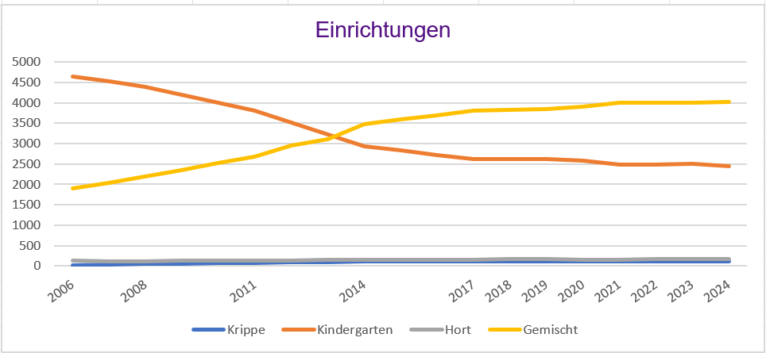

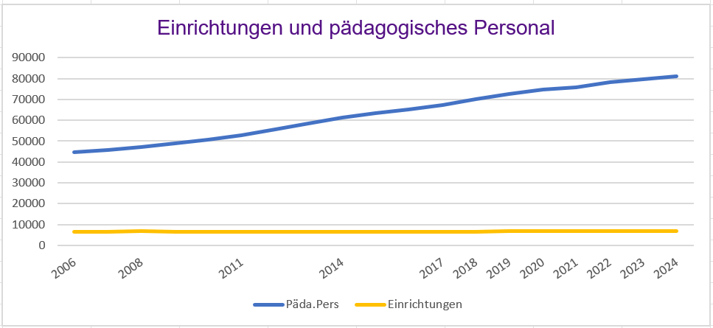

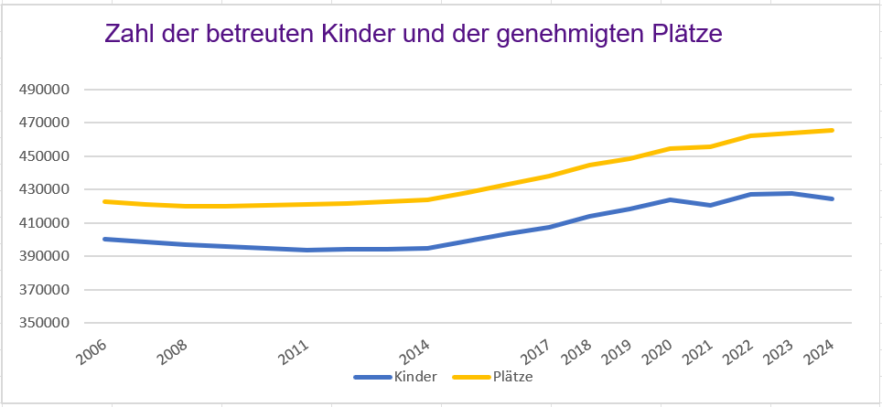

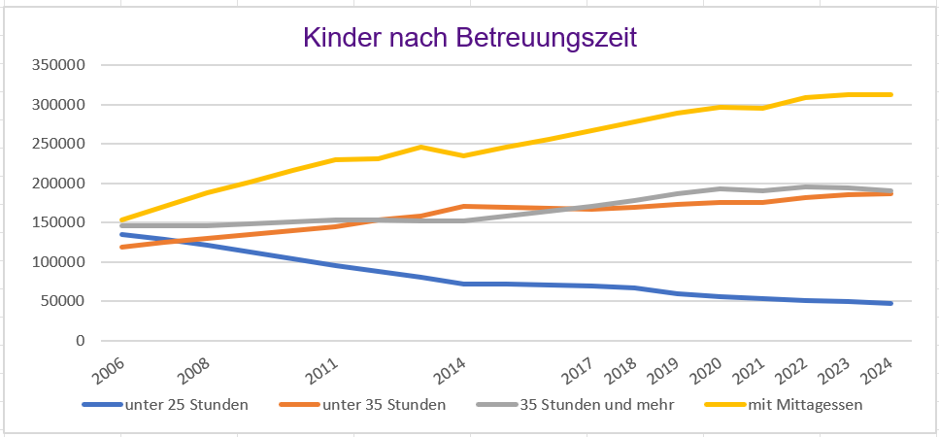

Karte_Fläche
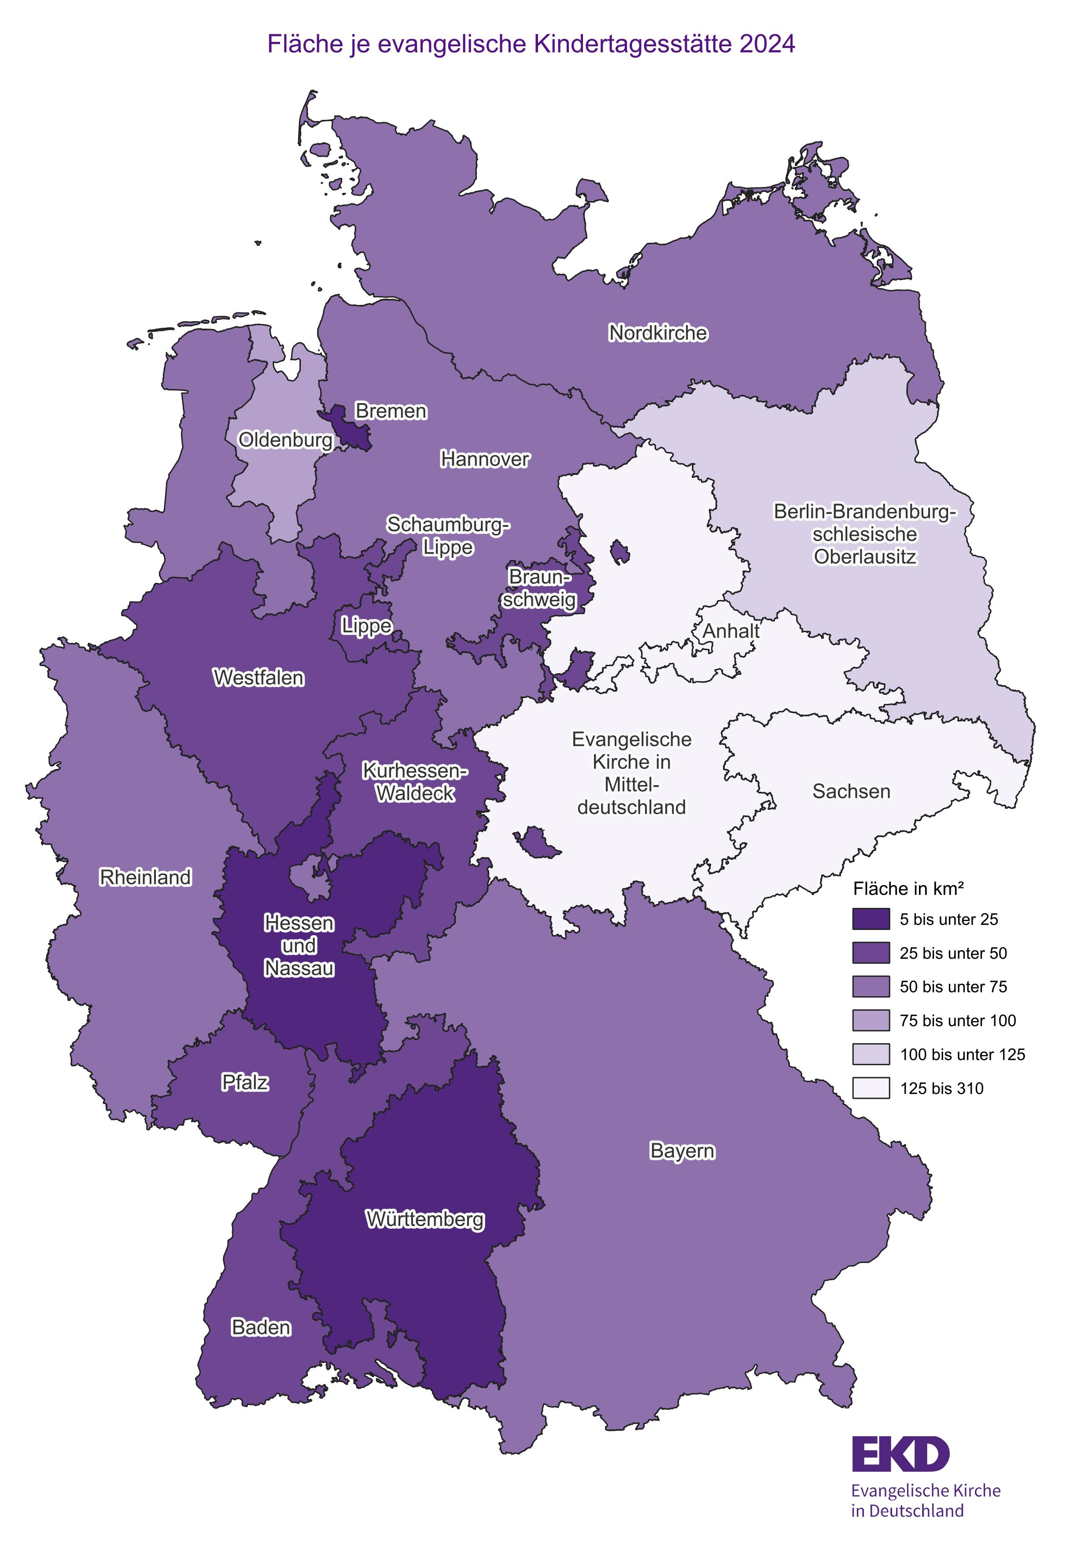
Zurück zum Inhaltsverzeichnis

Karte_ev_Kinder
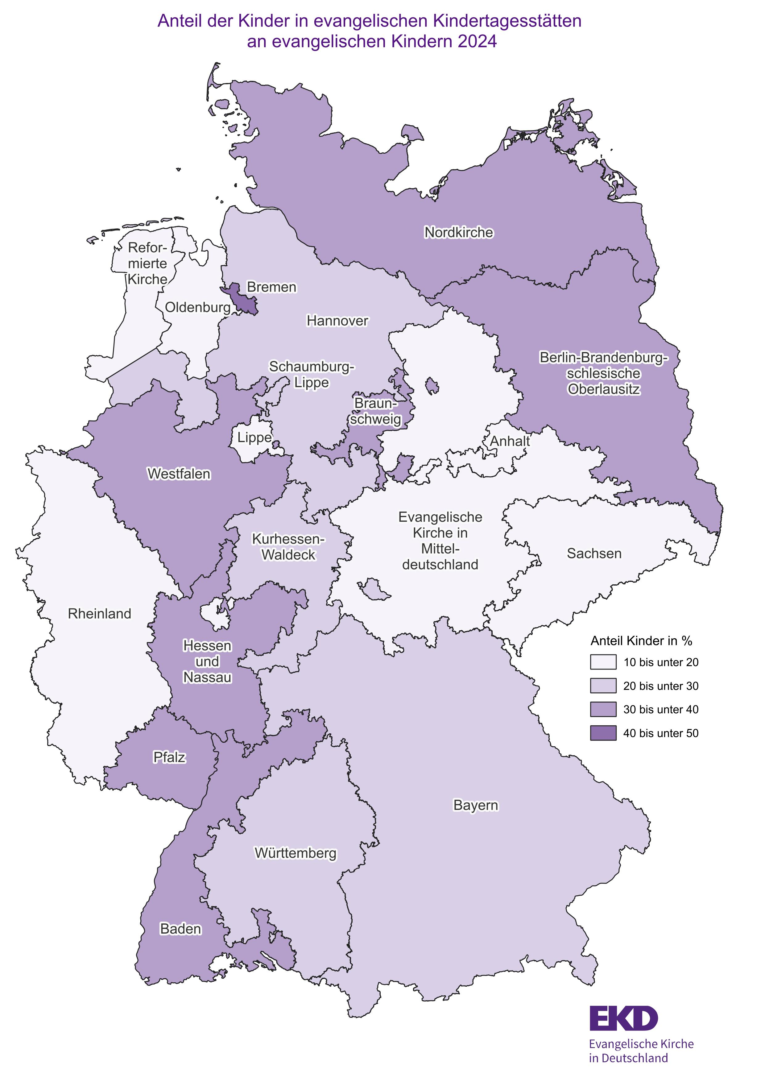
Zurück zum Inhaltsverzeichnis

Karte_Beschäftigte
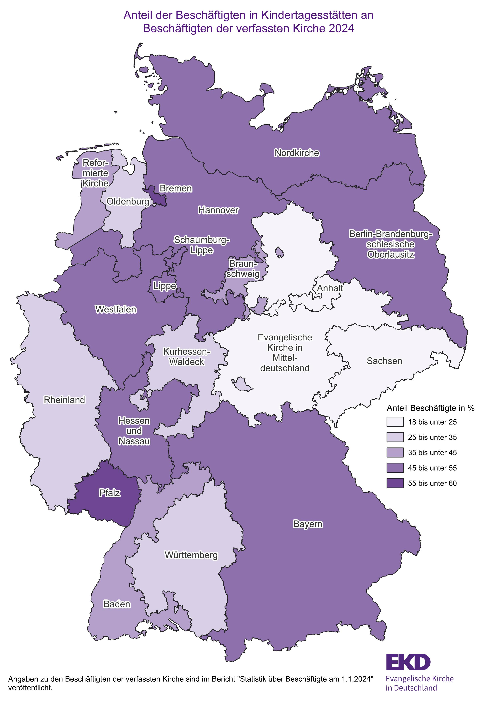
Zurück zum Inhaltsverzeichnis

Karte_Beschäftigte Frauenanteil
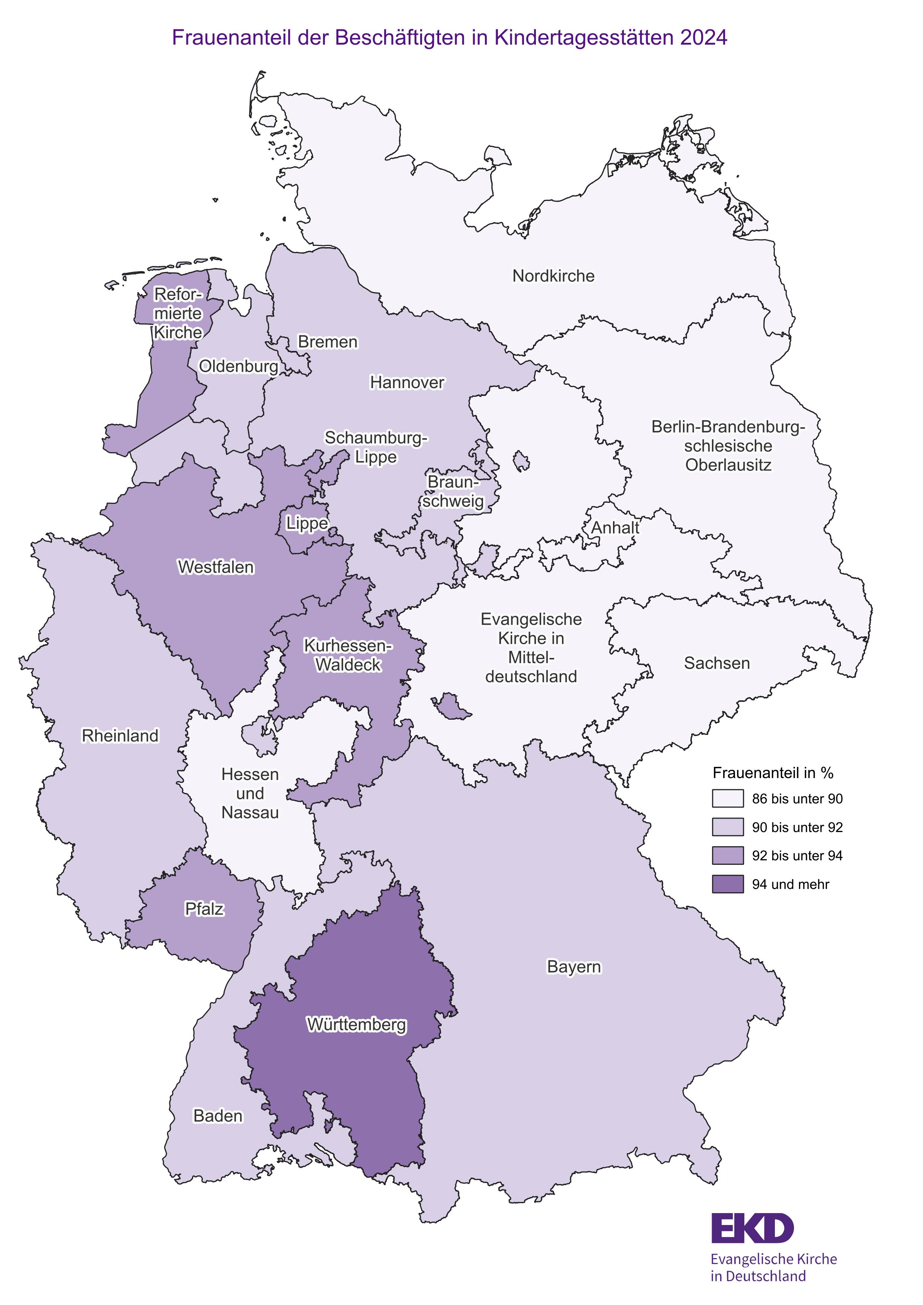
Zurück zum Inhaltsverzeichnis

